Asistencias Brindadas
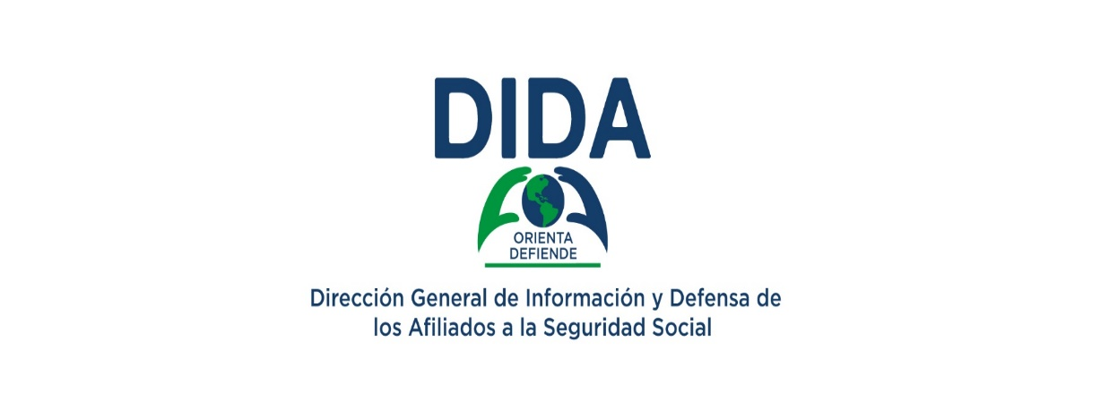

Distribución de Asistencias Brindadas por Tipos de Seguros Enero - Marzo 2026

Asistencias Brindadas por Tipos de Seguros:

Distribución de Asistencias Brindadas por Tipos de Seguros |  |  | Informaciones Generales del SDSS | 37.50% | 62.499469473043410%
Enero - Marzo 2026 |  |  | Seguro Familiar de Salud (SFS) | 32.74% | 67.260546128658570%
Tipos de Seguros | Cantidad | % | Seguro de Vejez, Discapacidad y Sobrevivencia (SVDS) | 29.26% | 70.744594324042300%
Informaciones Generales del SDSS | 183,929 | 45.09% | Seguro de Riesgos Laborales (SRL) | 0.50% | 99.495390074255710%
Seguro Familiar de Salud (SFS) | 101,372 | 24.85%
Seguro de Vejez, Discapacidad y Sobrevivencia (SVDS) | 120,438 | 29.53%
Seguro de Riesgos Laborales (SRL) | 2,174 | 0.53%
Total General | 407,914 | 100%
Fuente: Base de datos DIDA

Asistencias por Oficinas


Distribución de Asistencias Brindadas por Oficinas Enero - Marzo 2026
Asistencias Brindadas por Tipos de Oficinas:

Distribución de Asistencias Brindadas por Oficinas
Enero - Marzo 2026
Oficinas | Cantidad
DIDA Central Distrito Nacional | 173,425 | 28140 | 48761
La Romana | 32,928 | 3566 | 8523
Santiago | 26,879 | 4085 | 8729
San Pedro de Macorís | 24,919 | 4330 | 10811
Punto GOB Megacentro (Santo Domingo Este) | 21,018 | 3301 | 4683
Barahona | 16,358 | 1341 | 2283
La Vega | 14,092 | 498 | 853
Higüey | 12,831 | 1390 | 2451
Puerto Plata | 11,824 | 2959 | 6312
Mao | 10,968 | 2491 | 3896
San Francisco de Macorís | 9,250 | 1250 | 1795
Azua | 8,339 | 2060 | 2993
San Cristóbal | 7,971 | 2246 | 3806
Punto GOB Sambil (Distrito Nacional) | 7,230 | 1031 | 2510
Bávaro | 6,761 | 726 | 1396
San Juan De la Maguana | 5,016 | 955 | 1595
Punto GOB Occidental Mall (Santo Domingo Oeste) | 4,306 | 97 | 337
Bahoruco | 3,399 | 556 | 966
Samaná | 3,059 | 276 | 312
Punto GOB San Cristóbal | 2,460 | 306 | 334
Punto GOB Expreso Las Américas (Santo Domingo Este) | 1,938 | 271 | 3327
Punto GOB La Sirena (Santiago) | 1,600 | 286 | 553
Punto GOB Colinas Centro (Santo Domingo Norte) | 1,343 | 644 | 1309
Total General | 407,914
Fuente: Base de datos DIDA

Quejas y Reclamaciones por Seg.
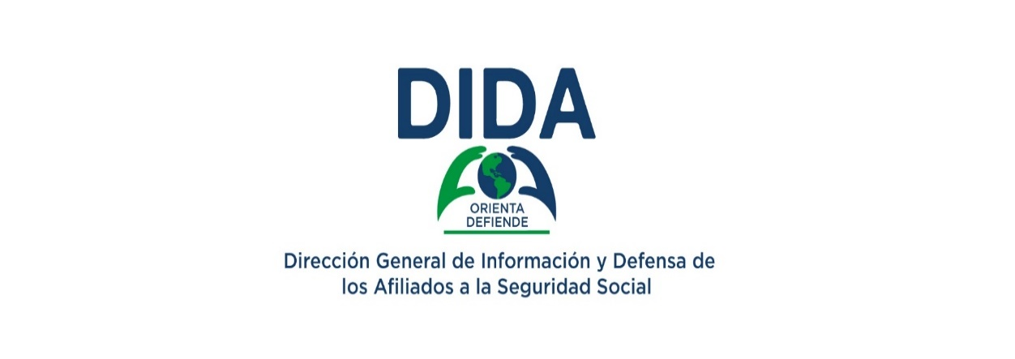

Quejas, Reclamaciones y Denuncias Atendidas por Tipos de Seguros Enero - Marzo 2026

 |  |  | Tipos de Seguros | Niveles de Servicios | Base | Etiqueta | Valor | Vacio | Tapa
 |  |  | Seguro de Vejez, Discapacidad y Sobrevivencia (SVDS) | 46.85% | 5% | 25% | 46.85% | 53.15% | 5%
Quejas, Reclamaciones y Denuncias Atendidas por Tipos de Seguros |  |  | Seguro Familiar de Salud (SFS) | 20.63% | 5% | 25% | 20.63% | 79.37% | 5%
Enero - Marzo 2026 |  |  | Seguro de Riesgos Laborales (SRL) | 0.12% | 5% | 25% | 0.12% | 99.88% | 5%
Tipos de Seguros | Cantidad | %
Informaciones Generales del SDSS | 2,763 | 44.23%
Seguro Familiar de Salud (SFS) | 1,989 | 31.84%
Seguro de Vejez, Discapacidad y Sobrevivencia (SVDS) | 1,437 | 23.00%
Seguro de Riesgos Laborales (SRL) | 58 | 0.93%
Total General | 6,247 | 100%
Fuente: Base de datos DIDA

Reclamaciones por Oficinas


Quejas, Reclamaciones y Denuncias Atendidas por Oficinas
 | DIDA Central Distrito Nacional | Santiago | La Romana | Punto GOB Megacentro (Santo Domingo Este) | La Vega | Higüey | Mao | Puerto Plata | San Francisco de Macorís | Azua | San Pedro de Macorís | Punto GOB Sambil (Distrito Nacional)
 | 3,249 | 406 | 387 | 334 | 265 | 229 | 203 | 191 | 167 | 133 | 125 | 111
Quejas, Reclamaciones y Denuncias Atendidas por Oficinas
Enero - Marzo 2026
Oficinas | Cantidad
DIDA Central Distrito Nacional | 3,249
Santiago | 406
La Romana | 387
Punto GOB Megacentro (Santo Domingo Este) | 334
La Vega | 265
Higüey | 229
Mao | 203
Puerto Plata | 191
San Francisco de Macorís | 167
Azua | 133
San Pedro de Macorís | 125
Punto GOB Sambil (Distrito Nacional) | 111
Bávaro | 95
Barahona | 90
San Cristóbal | 61
Samaná | 56
San Juan de la Maguana | 42
Punto GOB San Cristóbal | 32
Punto GOB Occidental Mall (Santo Domingo Oeste) | 28
Punto GOB La Sirena (Santiago) | 20
Punto GOB Colinas Centro (Santo Domingo Norte) | 14
Bahoruco | 6
Punto GOB Expreso Las Américas (Santo Domingo Este) | 3
Total General | 6,247
Fuente: Base de datos DIDA

Asesorias Medicas
Consultas de Asesorías Médicas Ofrecidas Enero - Marzo 2026

Consultas de Asesorías Médicas ofrecidas, Enero - Marzo 2026
Regímenes | Procedimientos |  | Estudios Diagnósticos |  | Medicamentos |  | Material Gastable |  | Total
 | Cob. | S.Cob. | Cob. | S.Cob. | Cob. | S. Cob. | Cob. | S. Cob. | Cob. | S. Cob. | Total General
Contributivo | 661 | 382 | 223 | 87 | 346 | 340 | 44 | 212 | 1274 | 1021 | 2,295
Subsidiado | 154 | 52 | 38 | 29 | 80 | 84 | 8 | 70 | 280 | 235 | 515
Total General | 815 | 434 | 261 | 116 | 426 | 424 | 52 | 282 | 1554 | 1256 | 2,810

Consultas de Asesorías Médicas ofrecidas, Enero 2026
Regímenes | Procedimientos |  | Estudios Diagnósticos |  | Medicamentos |  | Material Gastable |  | Total
 | Cob. | S.Cob. | Cob. | S.Cob. | Cob. | S. Cob. | Cob. | S. Cob. | Cob. | S. Cob. | Total General
Contributivo | 203 | 121 | 59 | 24 | 80 | 85 | 13 | 50 | 355 | 280 | 635
Subsidiado | 25 | 11 | 15 | 4 | 18 | 25 | 1 | 9 | 59 | 49 | 108
Total General | 228 | 132 | 74 | 28 | 98 | 110 | 14 | 59 | 414 | 329 | 743

Consultas de Asesorías Médicas ofrecidas, Febrero 2026
Regímenes | Procedimientos |  | Estudios Diagnósticos |  | Medicamentos |  | Material Gastable |  | Total
 | Cob. | S.Cob. | Cob. | S.Cob. | Cob. | S. Cob. | Cob. | S. Cob. | Cob. | S. Cob. | Total General
Contributivo | 213 | 125 | 108 | 27 | 116 | 109 | 14 | 82 | 451 | 343 | 794
Subsidiado | 45 | 13 | 9 | 13 | 27 | 28 | 4 | 26 | 85 | 80 | 165
Total General | 258 | 138 | 117 | 40 | 143 | 137 | 18 | 108 | 536 | 423 | 959

Consultas de Asesorías Médicas ofrecidas, Marzo 2026
Regímenes | Procedimientos |  | Estudios Diagnósticos |  | Medicamentos |  | Material Gastable |  | Total
 | Cob. | S.Cob. | Cob. | S.Cob. | Cob. | S. Cob. | Cob. | S. Cob. | Cob. | S. Cob. | Total General
Contributivo | 245 | 136 | 56 | 36 | 150 | 146 | 17 | 80 | 468 | 398 | 866
Subsidiado | 84 | 28 | 14 | 12 | 35 | 31 | 3 | 35 | 136 | 106 | 242
Total General | 329 | 164 | 70 | 48 | 185 | 177 | 20 | 115 | 604 | 504 | 1,108

DOD


Otros Servicios Asociados
Enero - Marzo 2026
Descripción | Cantidad
Históricos de Descuentos Solicitados y Entregados a los Afiliados. | 18,654
Certificaciones de Aportes Tramitadas y Entregadas a los Afiliados. | 3,014
Cartas de No Cobertura Entregadas a los Afiliados | 439
Fuente: Base de datos DIDA

PROMOCION


Actividades de Promoción y Capacitación
Enero - Marzo 2026
Actividades Realizadas | Cantidad

Encuentro con motivo del aniversario de la institución: Caminata 5k: Por los Derechos de la Salud | 1
Encuentros y reuniones con los encargados de Recursos Humanos de las empresas públicas, privadas y de la sociedad civil organizada | 76
Operativos de distribución de material educativos impresos y de forma digital para promoción del Sistema Dominicano de Seguridad Social | 46
Operativos de orientación y promoción del Sistema Dominicano de Seguridad Social en centros de trabajo y/o de salud públicos y privados | 41
Charlas, conferencias y conversatorios sobre el Sistema Dominicano de la Seguridad Social presencial y/o virtual | 93
Reuniones con actores de la Sociedad Civil | 41
Ruta DIDA Contigo | 1
Firma de acuerdos interinstitucionales con Instituto Dominicano de Prevención y Protección de Riesgos Laborales (IDOPPRIL) | 1
Talleres de capacitación y educación a través de la Escuela de Seguridad Social | 3
Total General | 303
Fuente: Base de datos DIDA

Actividades de Promoción
Enero-Diciembre 2026
Actividades Realizadas | ENERO | FEBRERO | MARZO | ABRIL | MAYO | JUNIO | JULIO | AGOSTO | SEPTIEMBRE | OCTUBRE | NOVIEMBRE | DICIEMBRE | TOTAL

Encuentro con motivo del aniversario de la institución: Caminata 5k: Por los Derechos de la Salud | 0 | 0 | 1
Realizar encuentro y reuniones con los encargados de Recursos Humanos de las empresas públicas, privadas y de la sociedad civil organizada | 17 | 36 | 23 |  |  |  |  |  |  |  |  |  | 76
Realizar operativo de distribución de material educativo impreso y de forma digital para promoción del SDSS | 21 | 12 | 13 |  |  |  |  |  |  |  |  |  | 46
Realizar operativos de orientación y promoción del SDSS en centros de trabajo y/o de salud públicos y privados | 9 | 16 | 16 |  |  |  |  |  |  |  |  |  | 41
Realizar charlas, conferencias y conversatorios sobre el SDSS presencial y/o virtual | 14 | 36 | 43 |  |  |  |  |  |  |  |  |  | 93
Talleres sobre el SDSS presencial y/o virtual | 0 | 2 | 1 |  |  |  |  |  |  |  |  |  | 3
Participar en ferias para promover los derechos y beneficios de la Ley 87-01 que crea el SDSS y los servicios | 0 | 0 | 0 |  |  |  |  |  |  |  |  |  | 0
Operativo especial Semana Santa 2025 de promoción y orientación sobre sus derechos en salud a los | 0 | 0 | 0 |  |  |  |  |  |  |  |  |  | 0
Realizar Diplomados y/o cursos sobre el SDSS dirigido a diferentes sectores de la Sociedad Civil (jueces, abogados, periodistas entre otros) a través de la Escuela de Seguridad Social | 0 | 0 | 0 |  |  |  |  |  |  |  |  |  | 0
FIRMAS DE ACUERDO (DESGLOSAR C/U) | 0 | 1 | 0 |  |  |  |  |  |  |  |  |  | 1
Ruta DIDA Contigo | 0 | 1 | 0 |  |  |  |  |  |  |  |  |  | 1
Elaboración, Impresión de material promocional, didáctico y educativo (Sueltos, brochure, volantes, ABC, entre otros) Sobre el Sistema Dominicano de Seguridad Social. | 0 | 0 | 6 |  |  |  |  |  |  |  |  |  | 6
Seguimientos de acuerdos | 1 | 5 | 2 |  |  |  |  |  |  |  |  |  | 8
Realizar reuniones con actores sociales. | 4 | 19 | 18 |  |  |  |  |  |  |  |  |  | 41
Total General | 66 | 128 | 123 | 0 | 0 | 0 | 0 |  | 0 | 0 | 0 | 0

Asistencias brindadas por gener


Asistencias brindadas pr genero Enero 2025

Asistencias Brindadas por Genero
Enero - Marzo 2026
Sexo | Cantidad | Porsentaje %
Femenino | 212,285 | 52.04%
Masculino | 195,629 | 47.96%
Total general | 407,914 | 100%
Fuente: Base de datos DIDA

Se uso este dato para obtener los %
Sujeto a rectificacion de SyT

MONITOREO POR OFICINA
Cantidad de Monitoreo en Prestadoras de Servicios de Salud Enero - Marzo 2026
PSS Monitoreadas y Encuestas Aplicadas por Oficina |  |  |  |  |  |  |  |  |  |  |  | PSS Monitoreadas por Oficina
Enero - Marzo 2026 |  |  |  |  |  |  |  |  |  |  |  | Enero - Marzo 2026
Oficinas | CPNA |  | Clínicas |  | Hospitales |  | Farmacias |  | Total |  | Encuentros | Oficinas | Total
 | Monitoreo | Encuestas | Monitoreo | Encuestas | Monitoreo | Encuestas | Monitoreo | Encuestas | Monitoreo | Encuestas | Comunitario |  | Monitoreo
DIDA Central (Distrito Nacional) | 15 | 146 | 10 | 100 | 4 | 36 | 5 | 44 | 34 | 326 | 1 | DIDA Central (Distrito Nacional) | 34
La Romana | 1 | 7 | 2 | 20 | 1 | 10 | 0 | 0 | 4 | 37 | 0 | Santiago | 17
Santiago | 7 | 70 | 3 | 30 | 6 | 60 | 1 | 10 | 17 | 170 | 1 | Mao | 14
La Vega | 4 | 40 | 2 | 20 | 2 | 20 | 0 | 0 | 8 | 80 | 1 | Bahoruco | 12
San Pedro de Macorís | 5 | 50 | 2 | 20 | 2 | 20 | 1 | 10 | 10 | 100 | 1 | San Pedro de Macorís | 10
Mao | 6 | 60 | 4 | 40 | 2 | 20 | 2 | 20 | 14 | 140 | 1 | Azua | 10
Higüey | 4 | 40 | 1 | 10 | 0 | 0 | 0 | 0 | 5 | 50 | 1 | San Juan de la Maguana | 10
Azua | 5 | 89 | 2 | 20 | 2 | 20 | 1 | 10 | 10 | 139 | 1 | San Cristóbal | 10
Puerto Plata | 5 | 50 | 0 | 0 | 1 | 10 | 0 | 0 | 6 | 60 | 1 | La Vega | 8
San Francisco de Macorís | 5 | 50 | 1 | 10 | 0 | 0 | 1 | 10 | 7 | 70 | 1 | San Francisco de Macorís | 7
San Juan de la Maguana | 3 | 30 | 2 | 20 | 2 | 20 | 3 | 30 | 10 | 100 | 1 | Puerto Plata | 6
Barahona | 4 | 40 | 0 | 0 | 2 | 19 | 0 | 0 | 6 | 59 | 1 | Barahona | 6
San Cristóbal | 3 | 30 | 2 | 20 | 3 | 30 | 2 | 20 | 10 | 100 | 1 | Bávaro | 6
Bávaro | 3 | 30 | 1 | 10 | 1 | 10 | 1 | 10 | 6 | 60 | 0 | Samaná | 6
Bahoruco | 6 | 53 | 1 | 9 | 4 | 41 | 1 | 8 | 12 | 111 | 1 | Higüey | 5
Samaná | 3 | 30 | 1 | 10 | 1 | 10 | 1 | 10 | 6 | 60 | 0 | La Romana | 4
Total General | 79 | 815 | 34 | 339 | 33 | 326 | 19 | 182 | 165 | 1,662 | 13 | Total General | 165

Cantidad de Encuestas Aplicadas en Prestadoras de Servicios de Salud Enero -Marzo 2026

 |  |  |  |  |  |  |  |  |  |  |  | Encuestas Aplicadas por Oficina
 |  |  |  |  |  |  |  |  |  |  |  | Enero - Marzo 2026
 |  |  |  |  |  |  |  |  |  |  |  | Oficinas
 |  |  |  |  |  |  |  |  |  |  |  |  | Encuestas
 |  |  |  |  |  |  |  |  |  |  |  | DIDA Central (Distrito Nacional) | 326
 |  |  |  |  |  |  |  |  |  |  |  | Santiago | 170
 |  |  |  |  |  |  |  |  |  |  |  | Mao | 140
 |  |  |  |  |  |  |  |  |  |  |  | Azua | 139
 |  |  |  |  |  |  |  |  |  |  |  | Bahoruco | 111
 |  |  |  |  |  |  |  |  |  |  |  | San Pedro de Macorís | 100
 |  |  |  |  |  |  |  |  |  |  |  | San Juan de la Maguana | 100
 |  |  |  |  |  |  |  |  |  |  |  | San Cristóbal | 100
 |  |  |  |  |  |  |  |  |  |  |  | La Vega | 80
 |  |  |  |  |  |  |  |  |  |  |  | San Francisco de Macorís | 70
 |  |  |  |  |  |  |  |  |  |  |  | Puerto Plata | 60
 |  |  |  |  |  |  |  |  |  |  |  | Bávaro | 60
 |  |  |  |  |  |  |  |  |  |  |  | Samaná | 60
 |  |  |  |  |  |  |  |  |  |  |  | Barahona | 59
 |  |  |  |  |  |  |  |  |  |  |  | Higüey | 50
 |  |  |  |  |  |  |  |  |  |  |  | La Romana | 37
 |  |  |  |  |  |  |  |  |  |  |  | Total General | 1,662
PSS Monitoreadas y Encuestas Aplicadas
Enero - Marzo 2026
Tipo PSS | Cantidad Monitoreada | Encuestas Aplicadas
CPNA | 79 | 815
Privado | 34 | 339
Hospital | 33 | 326
Farmacia | 19 | 182
Total | 165 | 1,662

Encuestas Aplicadas Enero - Marzo 2026
Tipo PSS | Femenino | Masculino | TOTAL
CPNA | 503 | 272 | 775
Clínicas | 237 | 102 | 339
Hospital | 247 | 79 | 326
Farmacia | 102 | 80 | 182
Total | 1089 | 533 | 1622

PSS Monitoreadas Enero - Marzo 2026
Tipo PSS | Cantidad
CPNA | 79
Privado | 34
Hospital | 33
Farmacia | 19
Total | 165

Encuestas Aplicadas Enero - Marzo 2026
Tipo PSS | Total
Femenino | 1089
Masculino | 533
Total | 1622

